상품제안서
아이스쥬시 사각 리필보틀 500ml | 상품코드: S06304

 |  |  |  |  |  |  | 02-713-8555 | www.synergygift.co.kr
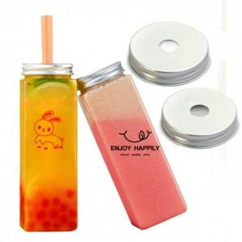

【상세/제작정보】 | <p>​※ 배송비 별도 1box 50ea​​&nbsp;박스당&nbsp;5,000원​​</p><p><span id="husky_bookmark_end_1678326241761"></span></p>

【인쇄/포장옵션】 | 실크 / 포장지포장

【공급단가】 | 수량 | 300~ | 500~ | 1,000~ | 3,000~ | 5,000~
*VAT별도 | 단가 | 940원 | 910원 | 870원 | 840원 | 810원

【상품 URL】 | https://www.synergygift.co.kr:443/src/goods_detail.php?gdno=19694

